Nomenclature
Elément du respirateur | Référence du produit | Quantité | Prix unitaire (€) | Prix total (€) | Image | Caractéristiques | Courbes caractéristiques | Disponibilités 19/04/2023 | Schéma | Lien + Remarques
Débitmètre | Honeywell Zephyr (HAFUHH0200L4AXT) | 1 | 270 € | 270.00 € | 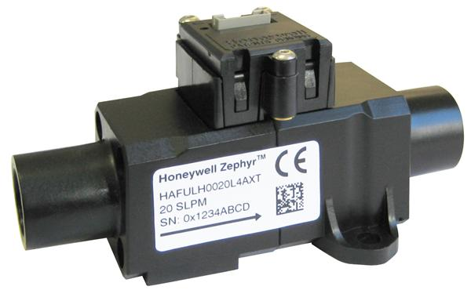 | Supply voltage : 3,3 Vdc Plage de débit : 0 - 200 l/min Résolution : 0,029 l/min Pression max : 60 Psi Communication I2C | 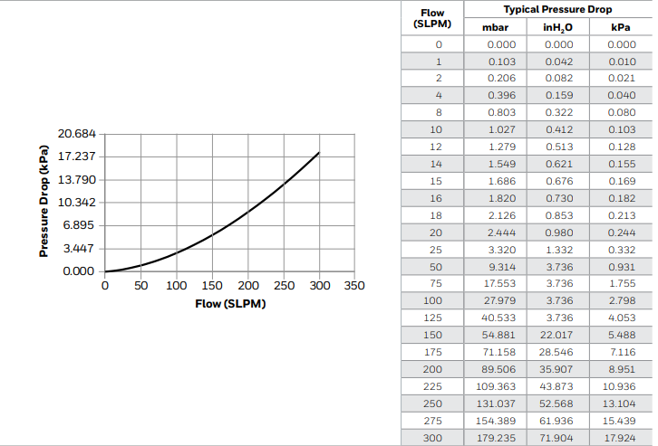 | Farnell : 67 Digikey : 66 RS : 4 |  | https://fr.rs-online.com/web/p/debimetres/2017960
Débitmètre (Alternative) | Sensirion SFM3300-250-D (3ème option : Sensirion SFM3019) | 1 | 43.00 € | 43.00 € |  | Supply voltage : 5V Précision : 5% Résolution : 0,034 l/min Plage de débit : -250 to 250 l/min Pression max : 1,1 bar Intègre une interface de communication | 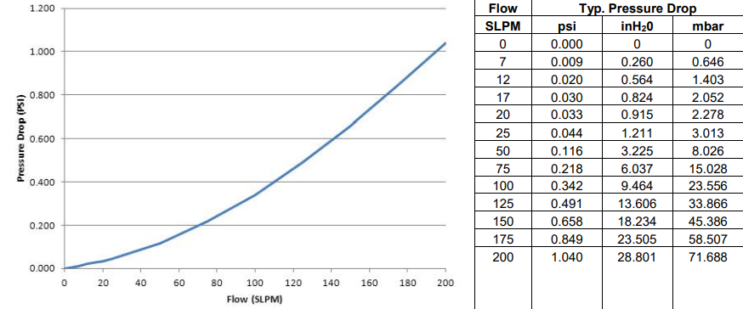 | Mouser : 2320 Farnell : 22 | 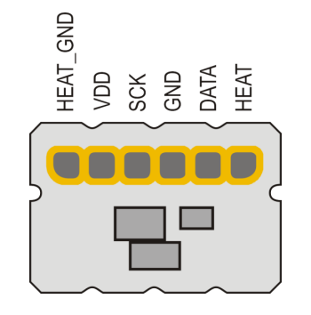 | https://www.mouser.fr/ProductDetail/Sensirion/SFM3300-D?qs=u16ybLDytRa%2FjhQAbeBcMw%3D%3D
Capteur de pression | ABP2MRRT060MD2A3XX | 1 | 30 € | 30.00 € | 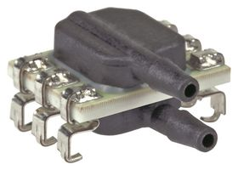 | Communication I2C Plage de mesure : -60 à 60 mbar Supply voltage : 3.3V Accuracy : ±0.25% |  | Farnell : 1 Digikey : 472 Mouser : 72 RS : 102 | 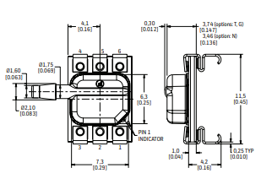 | https://fr.rs-online.com/web/p/ci-de-capteur-de-pression/2198129
Capteur de pression (alternative) | MPX5010DP | 1 | 23 € | 23.00 € | 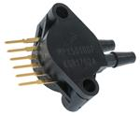 | Sortie analogique Plage de mesure : 0 à 10 kPa Supply voltage : 5V Accuracy : ±5% | 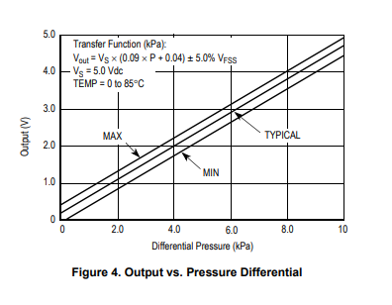 | Farnell : 1119 Mouser : 7817 |  | https://fr.farnell.com/nxp/mpx5010dp/pressure-capteur/dp/1555605?gclid=CjwKCAjwov6hBhBsEiwAvrvN6ESgwGrS2dUkVZvMJ1CC5Id8-65YZ2z_YWHLbmcUBeJrbeV9Ib1YUhoC7icQAvD_BwE&mckv=_dc|pcrid||plid||kword||match||slid||product|1555605|pgrid||ptaid||&CMP=KNC-GFR-GEN-SHOPPING-Hybrid-ePmax-MidScore-17-Jan-23&gross_price=true
Afficheur de données | LCD Displaytech 204A | 1 | 23 € | 23.00 € | 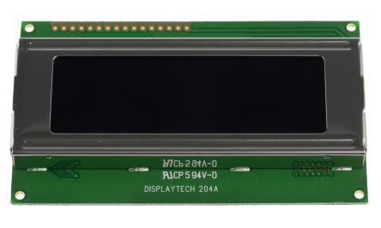 | Supply voltage : 5V Afficheur 20x4 Affichage STN Communication en série |  | RS : 78 Farnell : 455 | 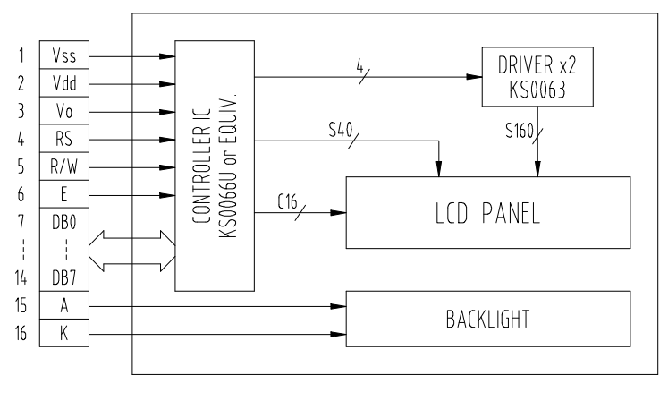 | https://fr.rs-online.com/web/p/afficheurs-monochromes-lcd/5326824?cm_mmc=FR-PLA-DS3A-_-google-_-CSS_FR_FR_Afficheurs_et_optoelectronique_Whoop-_-(FR:Whoop!)+Afficheurs+monochromes+LCD-_-5326824&matchtype=&aud-827186183686:pla-317410889898&gclid=CjwKCAjwov6hBhBsEiwAvrvN6IcYRcwygji0DUD4NGfS3KVEYD7DiZfJIXzBcA5u5rg0dRiCby9j5xoC6RAQAvD_BwE&gclsrc=aw.ds
Afficheur de données (alternative) | Ecran couleur LCD RS PRO | 1 | 15 € | 15.00 € | 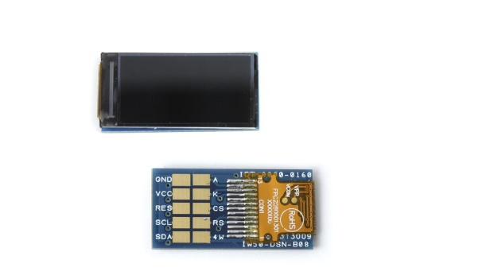 | Supply voltage : 3.3V Afficheur 80x160 pixels Affichage TFT Communication I2C |  | RS : En stock |  | https://fr.rs-online.com/web/p/ecrans-tftlcd/1809035?cm_mmc=FR-PLA-DS3A-_-google-_-CSS_FR_FR_Afficheurs_et_optoelectronique_Whoop-_-(FR:Whoop!)+Ecrans+TFT/LCD+(2)-_-1809035&matchtype=&aud-827186183686:pla-301920220064&gclid=CjwKCAjwov6hBhBsEiwAvrvN6FXWyEegEBzoREbywrmYuiQMG3x6gPyIeT3Z8rpsFDxGBe9-2g2eyRoCOW4QAvD_BwE&gclsrc=aw.ds
Blower | Moteur de ventilateur axial Bmc cpap | 1 | 64 € | 64.00 € | 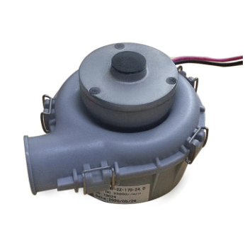 | Signal PPM (Pulse Position Modulation) Tension nominale : 24V Vitesse max : 33000 tr/min Pression : 5000 Pa | 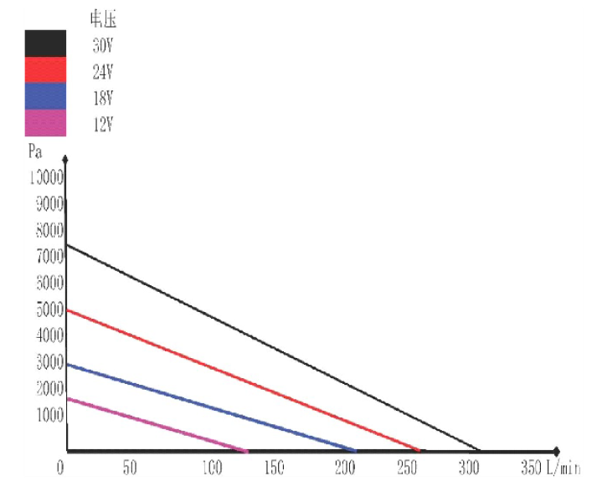 | Aliexpress : En Stock |  | https://fr.aliexpress.com/item/1005005316772932.html?spm=a2g0o.productlist.main.5.b0914784raDWqJ&algo_pvid=3bba0dd6-e00e-4f9b-b226-30dc30b2486e&aem_p4p_detail=202304190915271131833667492440005319315&algo_exp_id=3bba0dd6-e00e-4f9b-b226-30dc30b2486e-2&pdp_npi=3%40dis%21EUR%2165.09%2165.09%21%21%21%21%21%40211bc71916819209272743643d0792%2112000032604544606%21sea%21FR%212742732694&curPageLogUid=ZoeRoCkxBo3N&ad_pvid=202304190915271131833667492440005319315_3&ad_pvid=202304190915271131833667492440005319315_3
Blower (alternative) | WS7040-12/24 | 1 | 68 € | 68.00 € | 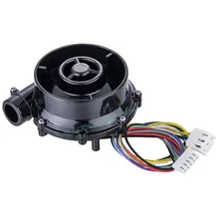 | Signal PWM Tension nominale : 24V Vitesse max : 36000 tr/min Pression : 6500 Pa Carte de contrôle intégrée | 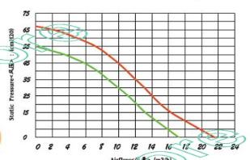 | Aliexpress : En Stock |  | https://fr.aliexpress.com/item/32980201709.html?spm=a2g0o.detail.1000014.8.312822gT22gTxj&gps-id=pcDetailBottomMoreOtherSeller&scm=1007.40000.326746.0&scm_id=1007.40000.326746.0&scm-url=1007.40000.326746.0&pvid=18e7401f-5eaa-4960-98ac-9d3eb148a225&_t=gps-id:pcDetailBottomMoreOtherSeller,scm-url:1007.40000.326746.0,pvid:18e7401f-5eaa-4960-98ac-9d3eb148a225,tpp_buckets:668%232846%238113%23625&pdp_npi=3%40dis%21EUR%2150.91%2143.78%21%21%21%21%21%40211b600a16819209458258804e6fdd%2166841700536%21rec%21FR%212742732694
Microcontrôleur | Nucleo STM32f411re | 1 | 16 € | 16.00 € | 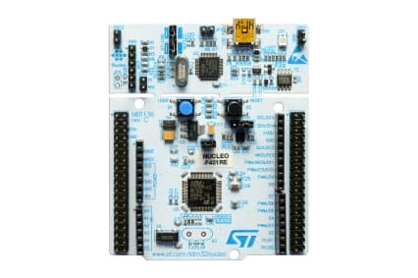 | Power supply : 1,7V to 3,6V Résolution : 32 bits Mémoire: 128 Kbytes SRAM 512 Kbytes Flash 81 I/O ports Clock: 4 to 26 MHz Communication I2C, SPI, UART,USB 8 Timers |  | Farnell : 75 Mouser : 376 Digi Key : 10 |  | https://os.mbed.com/platforms/ST-Nucleo-F411RE/
Microcontrôleur (alternative) | Arduino Mega 2560 Rev3 | 1 | 42 € | 42.00 € | 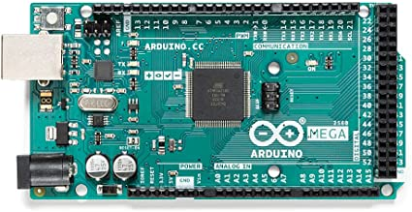 | Power supply : 1,7V to 3,6V Input Voltage : 7V to 12V Résolution : 8 bits Mémoire: 8 Kbytes SRAM 256 Kbytes Flash 4 Kbytes EEPROM 70 I/O ports Clock: 16 MHz Communication I2C, SPI, UART 8 Timers |  | Arduino shop : en stock RS : 207 Amazon : en stock GoTronic : en stock |  | https://fr.rs-online.com/web/p/arduino/7154084?cm_mmc=FR-PLA-DS3A-_-google-_-CSS_FR_FR_Raspberry_Pi_%26_Arduino_%26_ROCK_%26_Outils_de_developpement_Whoop-_-(FR:Whoop!)+Arduino-_-7154084&matchtype=&aud-827186183886:pla-369227342804&gclid=CjwKCAjwov6hBhBsEiwAvrvN6ATeDt94w85h62pC6mXKNBH5bFd7JqjZ1C0VPlqO4V3qa6TK9TPwHhoCeyQQAvD_BwE&gclsrc=aw.ds
Carte de puissance | Arotelicht LED Alimentation Transformateur 24V 6A | 1 | 23 € | 23.00 € | 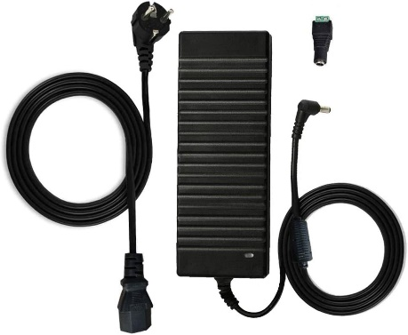 | Technologie : AC/DC Entrée : 110 - 240VDC 50Hz Sortie : 144W 24V 6A |  | Amazon : En stock |  | https://www.amazon.fr/dp/B07WMRXRNR/ref=sspa_dk_detail_1?psc=1&pd_rd_i=B07WMRXRNR&pd_rd_w=pfofa&content-id=amzn1.sym.a30983a5-b2e2-49b6-b674-0e622b88d06d&pf_rd_p=a30983a5-b2e2-49b6-b674-0e622b88d06d&pf_rd_r=EHKZ8P81DB50AX027572&pd_rd_wg=2Izmd&pd_rd_r=5971343e-cc2e-4169-b130-ffce0fa41309&s=electronics&sp_csd=d2lkZ2V0TmFtZT1zcF9kZXRhaWw
Carte de puissance (alternative) | FSKE Alimentation Adaptateur Transformateurs 24V 4A | 1 | 25 € | 25.00 € | 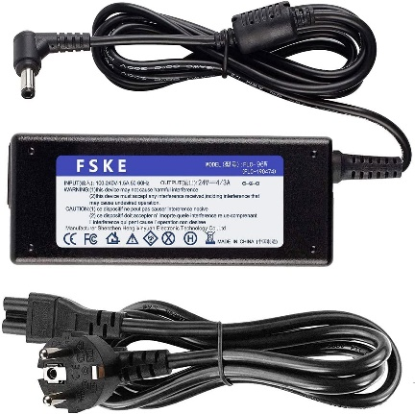 | Technologie : AC/DC Entrée : 100 - 240VDC 50Hz Sortie : 96W 24V 4A |  | Amazon : En stock |  | https://www.amazon.fr/dp/B07CSWRL6F/ref=sspa_dk_detail_0?psc=1&pd_rd_i=B07CSWRL6F&pd_rd_w=PG8cM&content-id=amzn1.sym.a30983a5-b2e2-49b6-b674-0e622b88d06d&pf_rd_p=a30983a5-b2e2-49b6-b674-0e622b88d06d&pf_rd_r=CSK6TDD3FH9G7CAWS9BQ&pd_rd_wg=FFl4N&pd_rd_r=76d67248-fb0c-4020-ab95-698cc7153ebb&s=electronics&sp_csd=d2lkZ2V0TmFtZT1zcF9kZXRhaWw#customerReviews
Boutons poussoirs |  |  |  | 0.00 €
Interrupteur On/OFF | Interrupteur à bascule DPST On-Off | 1 | 5 € | 5.00 € | 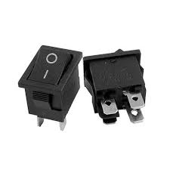 | Tension max : 250V Courant de contact : 16A Dimension : 30x22 mm |  | RS : 903 |  | https://fr.rs-online.com/web/p/interrupteurs-a-bascule/2789828?cm_mmc=FR-PLA-DS3A-_-google-_-CSS_FR_FR_Interrupteurs_Whoop-_-(FR:Whoop!)+Interrupteurs+%C3%A0+bascule-_-2789828&matchtype=&aud-827186183686:pla-341677437275&gclid=CjwKCAjwov6hBhBsEiwAvrvN6EeE2LUBuptEjwwcJD139DEB9UWq05LB2MIbEpI55CdNxGR3lKUvZhoCEqAQAvD_BwE&gclsrc=aw.ds
Tuyau PPC |  | 1 | 20 € | 20.00 € | 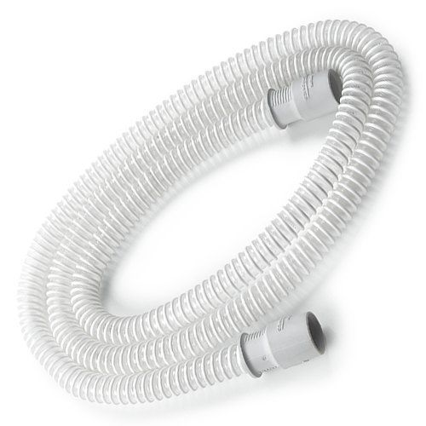 | Section : 22 mm Longueur : 180 cm |  | CPAP-Store : En Stock |  | https://www.cpap-store.fr/produit/tuyau-ppc-tuyau-de-remplacement-22mm/
Mixer O2 + Filtre | Filtre médical jetable | 1 | 5 € | 5.00 € | 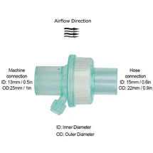 | Section d'entrée : 15 mm Section de sortie : 22 mm |  | Aliexpress : En stock |  | https://fr.aliexpress.com/item/1005003526572069.html
Câbles Elegoo |  | 1 | 10 € | 10.00 € |  | 120 câbles |  |  |  | https://www.amazon.fr/Elegoo-Breadboard-Femelle-Longueur-Arduino/dp/B01JD5WCG2
Câble débitmètre |  | 1 | 3 € | 3.00 € |  | 6 broches |  |  |  | https://fr.rs-online.com/web/p/cordons-fil-a-carte/1862826?cm_mmc=FR-PLA-DS3A-_-google-_-CSS_FR_FR_Cables_%26_cordons_et_fils_Whoop-_-(FR:Whoop!)+Cordons+fil+%C3%A0+carte-_-1862826&matchtype=&aud-827186183686:pla-302974859937&gclid=CjwKCAjwov6hBhBsEiwAvrvN6BmvB8ZdCOsC6Wrnlo0oQQxwsh7I8rEbHlL8pcdoZh3sfBt09OS5CxoCkBUQAvD_BwE&gclsrc=aw.ds
Masque nasal | "Autre choix possible" | 1 | 26 € | 26.00 € |  |  |  |  |  | https://fr.aliexpress.com/item/1005001604530552.html?spm=a2g0o.detail.0.0.1d0fjFMPjFMPpx&gps-id=pcDetailTopMoreOtherSeller&scm=1007.40000.327270.0&scm_id=1007.40000.327270.0&scm-url=1007.40000.327270.0&pvid=88a5f335-4f36-42d0-9f20-68a0a43bc8e4&_t=gps-id:pcDetailTopMoreOtherSeller,scm-url:1007.40000.327270.0,pvid:88a5f335-4f36-42d0-9f20-68a0a43bc8e4,tpp_buckets:668%232846%238113%231998&pdp_ext_f=%7B%22sku_id%22%3A%2212000028763882741%22%2C%22sceneId%22%3A%2223416%22%7D&pdp_npi=3%40dis%21EUR%2154.32%2126.62%21%21%21%21%21%40211b423d16783825745343159ef533%2112000028763882741%21rec%21FR%21&ad_pvid=202303090922547024111610671195187406_4
Bobines PLA 1 kg | "Autre choix possible" | 2 | 24 € | 48.00 € |  | Diamètre : 1.75 mm |  |  |  | https://www.amazon.de/Amazon-Basics-Printer-Filament-1-75mm/dp/B08895V44X/ref=sr_1_1_ffob_sspa?adgrpid=85042010154&hvadid=394614681325&hvdev=c&hvlocphy=9055519&hvnetw=g&hvqmt=b&hvrand=718134538752721743&hvtargid=kwd-22136215895&hydadcr=4260_1714684&keywords=pla%2Bfilament&qid=1681923081&sr=8-1-spons&sp_csd=d2lkZ2V0TmFtZT1zcF9hdGY&th=1
Tuyau 15 mm |  | 1 | 14 € | 14.00 € |  | Diamètre : 15x20 mm |  |  |  | https://www.amazon.fr/Silicone-Flexible-%C3%A9paisseur-Tuyau-m%C3%A8tre/dp/B09V73GYYZ/ref=sr_1_1_sspa?adgrpid=59831306127&hvadid=275352757597&hvdev=c&hvlocphy=9055519&hvnetw=g&hvqmt=e&hvrand=17446873347491756473&hvtargid=kwd-313173267328&hydadcr=29761_1665114&keywords=tuyau%2B15mm&qid=1681923242&sr=8-1-spons&sp_csd=d2lkZ2V0TmFtZT1zcF9hdGY&smid=A2WUHUFFR5MHIH&th=1

Partie test du système
Poumon artificiel |  | 1 | 77 € | 77.00 € |  |  |  |  |  | https://fr.aliexpress.com/item/32813287274.html?spm=a2g0o.order_list.order_list_main.368.20ca5e5bLne2gC&gatewayAdapt=glo2fra

 |  | Min | Max
Système complet | Prix total : | 315.00 € | 589.00 €

Système sur le marché (CPAP-Store) | Référence prix : | 500 € | 1,200 €

